手順書
操作手順書 |  |  |  |  | 作成日時：2019/10/24-18:57:10

 | １．操作環境

 |  |  | シナリオファイル名 | C:\Users\Administrator\Desktop\動作確認手順\削除M復元.winsnr

 | ２．操作手順

 |  | ２．１．シナリオ：削除M復元
 |  |  | ２．１．１． [削除マスタ復元 ]ウィンドウ |  |  | 確認日 | 結果
 |  |  | 画面 | 
 |  |  | 操作内容 | 「削除マスタ復元 」ウィンドウを初期表示します。

 |  |  | ２．１．２． [削除マスタ復元 ]ウィンドウ |  |  | 確認日 | 結果
 |  |  | 画面 | 
 |  |  | 操作内容 | 「対象マスタ」を「納入先」に設定します。

 |  |  | ２．１．３． [削除マスタ復元 ]ウィンドウ |  |  | 確認日 | 結果
 |  |  | 画面 | 
 |  |  | 操作内容 | 「コード」を入力し、Enterキーを押します。

 |  |  | ２．１．４． [削除マスタ復元 ]ウィンドウ |  |  | 確認日 | 結果
 |  |  | 画面 | 
 |  |  | 操作内容 | 「名称」が表示されますので、「復元」ボタンをクリックします。

 |  |  | ２．１．５． [削除マスタ復元 ]ウィンドウ - [削除データ復元画面 ]ウィンドウ |  |  | 確認日 | 結果
 |  |  | 画面 | 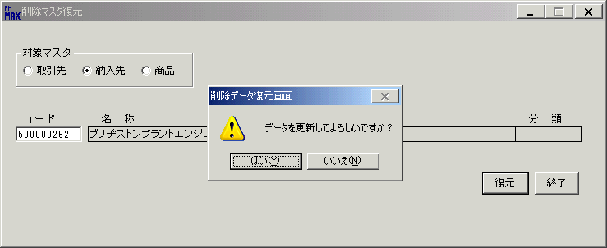
 |  |  | 操作内容 | 「はい」ボタンをクリックします。

 |  |  | ２．１．６． [削除マスタ復元 ]ウィンドウ - [確認 ]ウィンドウ |  |  | 確認日 | 結果
 |  |  | 画面 | 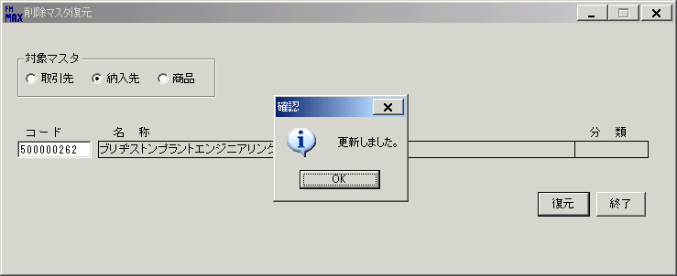
 |  |  | 操作内容 | 「OK」ボタンをクリックします。

画面(初期表示時)
画面項目説明 |  |  |  | ユーザ名：㈱コンテック殿 |  |  |  |  |  |  | ｼｽﾃﾑ名：新総合情報システム |  |  |  |  |  | ﾌﾟﾛｾｽID/名：販売システム |  |  | 作成日:２００８年１２月２６日
 |  |  |  |  |  |  |  |  |  |  | ｼﾞｮﾌﾞID/名：MNY/その他 |  |  |  |  |  | ﾌﾟﾛｸﾞﾗﾑID/名：MNYET52/削除データ復元画面 |  |  | 作成者：ACE)正木

 | 【画面項目説明】 |  | 画面名：削除データ復元 |  |  |  |  |  |  |  |  |  |  | FormID：ＭＮＹＥＴ５２ |  | ﾓｰﾄﾞ |  | 初期状態
 |  |  |  |  |  |  |  |  |  |  |  |  |  |  |  | 権限
 | № | 入出力項目名 |  |  | 入力 |  | 表示 | 属性 | 表示桁 | 入力桁 | レ |  | データソース |  | 項目名(初期値） |  |  |  | 項目説明
 |  |  |  |  | 必須 | 任意

 | 1 | 対象マスタ（取引先） |  |  |  | ○ |  |  |  |  |  | ○ |  |  | チェックＯＮ
 | 2 | 対象マスタ（納入先） |  |  |  | ○ |  |  |  |  |  | ○ |  |  | チェックＯＦＦ
 | 3 | 対象マスタ（商品） |  |  |  | ○ |  |  |  |  |  | ○ |  |  | チェックＯＦＦ
 | 4 | コード |  |  | ○ |  |  | X | 10 | 10 |  |  |  |  | 空白
 | 5 | 名称 |  |  |  |  | ○ | NX | 100 |  |  |  |  |  | 空白
 | 6 | 分類 |  |  |  |  | ○ | NX | 10 |  |  |  |  |  | 空白

起動元EXE
システム情報
制御ファイル
データファイル
起動先EXE

画面(項目入力時＿取引先)
画面項目説明 |  |  |  | ユーザ名：㈱コンテック殿 |  |  |  |  |  |  | ｼｽﾃﾑ名：新総合情報システム |  |  |  |  |  | ﾌﾟﾛｾｽID/名：販売システム |  |  |  | 作成日:２００８年１２月２６日
 |  |  |  |  |  |  |  |  |  |  | ｼﾞｮﾌﾞID/名：MNY/その他 |  |  |  |  |  | ﾌﾟﾛｸﾞﾗﾑID/名：MNYET52/削除データ復元画面 |  |  |  | 作成者：ACE)正木

 | 【画面項目説明】 |  | 画面名：削除データ復元 |  |  |  |  |  |  |  |  |  |  | FormID：ＭＮＹＥＴ５２ |  | ﾓｰﾄﾞ |  | 項目入力時（取引先）
 |  |  |  |  |  |  |  |  |  |  |  |  |  |  |  | 権限
 | № | 入出力項目名 |  |  | 入力 |  | 表示 | 属性 | 表示桁 | 入力桁 | レ |  | データソース |  | 項目名(初期値） |  |  |  | 項目説明
 |  |  |  |  | 必須 | 任意

 | 1 | 対象マスタ（取引先） |  |  |  | ○ |  |  |  |  |  | ○
 | 2 | 対象マスタ（納入先） |  |  |  | ○ |  |  |  |  |  | ○
 | 3 | 対象マスタ（商品） |  |  |  | ○ |  |  |  |  |  | ○
 | 4 | コード |  |  | ○ |  |  | X | 10 | 10
 | 5 | 名称 |  |  |  |  | ○ | NX | 100 |  |  |  | 得意先マスタ |  | 得意先略称 |  |  |  | 伝票削除区分＝9
 |  |  |  |  |  |  |  |  |  |  |  |  |  |  |  |  |  |  | 得意先マスタ．取引先分類＝"1" または"3"
 |  |  |  |  |  |  |  |  |  |  |  |  |  |  |  |  |  |  | 得意先マスタ．得意先コード＝画面．コード
 |  |  |  |  |  |  |  |  |  |  |  |  | 仕入先マスタ |  | 仕入先略称 |  |  |  | ＜得意先マスタにデータがない場合＞
 |  |  |  |  |  |  |  |  |  |  |  |  |  |  |  |  |  |  |  | 伝票削除区分＝9
 |  |  |  |  |  |  |  |  |  |  |  |  |  |  |  |  |  |  |  | 仕入先マスタ．取引先分類＝"2" または"3"
 |  |  |  |  |  |  |  |  |  |  |  |  |  |  |  |  |  |  |  | 仕入先マスタ．仕入先コード＝画面．コード

 | 6 | 分類 |  |  |  |  | ○ | NX | 10 |  |  |  |  |  | "１．得意先" |  |  |  | 得意先マスタ．取引先分類＝"1"(得意先)
 |  |  |  |  |  |  |  |  |  |  |  |  |  |  | "２．仕入先" |  |  |  | 得意先マスタ．取引先分類＝"2"(仕入先)
 |  |  |  |  |  |  |  |  |  |  |  |  |  |  | "３．共通" |  |  |  | 得意先マスタ．取引先分類＝"3"(共用)
 |  |  |  |  |  |  |  |  |  |  |  |  |  |  |  |  |  |  | ＜得意先マスタにデータがない場合＞
 |  |  |  |  |  |  |  |  |  |  |  |  |  |  | "１．得意先" |  |  |  | 仕入先マスタ．取引先分類＝"1"(得意先)
 |  |  |  |  |  |  |  |  |  |  |  |  |  |  | "２．仕入先" |  |  |  | 仕入先マスタ．取引先分類＝"2"(仕入先)
 |  |  |  |  |  |  |  |  |  |  |  |  |  |  | "３．共通" |  |  |  | 仕入先マスタ．取引先分類＝"3"(共用)

起動元EXE
システム情報
制御ファイル
データファイル
起動先EXE

画面(項目入力時＿納入先)
画面項目説明 |  |  |  | ユーザ名：㈱コンテック殿 |  |  |  |  |  |  | ｼｽﾃﾑ名：新総合情報システム |  |  |  |  |  | ﾌﾟﾛｾｽID/名：販売システム |  |  | 作成日:２００８年１２月２６日
 |  |  |  |  |  |  |  |  |  |  | ｼﾞｮﾌﾞID/名：MNY/その他 |  |  |  |  |  | ﾌﾟﾛｸﾞﾗﾑID/名：MNYET52/削除データ復元画面 |  |  | 作成者：ACE)正木

 | 【画面項目説明】 |  | 画面名：削除データ復元 |  |  |  |  |  |  |  |  |  |  | FormID：ＭＮＹＥＴ５２ |  | ﾓｰﾄﾞ |  | 項目入力時（納入先）
 |  |  |  |  |  |  |  |  |  |  |  |  |  |  |  | 権限
 | № | 入出力項目名 |  |  | 入力 |  | 表示 | 属性 | 表示桁 | 入力桁 | レ |  | データソース |  | 項目名(初期値） |  |  |  | 項目説明
 |  |  |  |  | 必須 | 任意

 | 1 | 対象マスタ（取引先） |  |  |  | ○ |  |  |  |  |  | ○
 | 2 | 対象マスタ（納入先） |  |  |  | ○ |  |  |  |  |  | ○
 | 3 | 対象マスタ（商品） |  |  |  | ○ |  |  |  |  |  | ○
 | 4 | コード |  |  | ○ |  |  | X | 10 | 10
 | 5 | 名称 |  |  |  |  | ○ | NX | 100 |  |  |  | 納入先マスタ |  | 納入先略称 |  |  |  | 伝票削除区分＝9
 |  |  |  |  |  |  |  |  |  |  |  |  |  |  |  |  |  |  | 納入先マスタ．納入先コード＝画面．コード
 | 6 | 分類 |  |  |  |  | ○ | NX | 10

起動元EXE
システム情報
制御ファイル
データファイル
起動先EXE

画面(項目入力時＿商品)
画面項目説明 |  |  |  | ユーザ名：㈱コンテック殿 |  |  |  |  |  |  | ｼｽﾃﾑ名：新総合情報システム |  |  |  |  |  | ﾌﾟﾛｾｽID/名：販売システム |  |  | 作成日:２００８年１２月２６日
 |  |  |  |  |  |  |  |  |  |  | ｼﾞｮﾌﾞID/名：MNY/その他 |  |  |  |  |  | ﾌﾟﾛｸﾞﾗﾑID/名：MNYET52/削除データ復元画面 |  |  | 作成者：ACE)正木

 | 【画面項目説明】 |  | 画面名：削除データ復元 |  |  |  |  |  |  |  |  |  |  | FormID：ＭＮＹＥＴ５２ |  | ﾓｰﾄﾞ |  | 項目入力時（商品）
 |  |  |  |  |  |  |  |  |  |  |  |  |  |  |  | 権限
 | № | 入出力項目名 |  |  | 入力 |  | 表示 | 属性 | 表示桁 | 入力桁 | レ |  | データソース |  | 項目名(初期値） |  |  |  | 項目説明
 |  |  |  |  | 必須 | 任意

 | 1 | 対象マスタ（取引先） |  |  |  | ○ |  |  |  |  |  | ○
 | 2 | 対象マスタ（納入先） |  |  |  | ○ |  |  |  |  |  | ○
 | 3 | 対象マスタ（商品） |  |  |  | ○ |  |  |  |  |  | ○
 | 4 | コード |  |  | ○ |  |  | X | 10 | 10
 | 5 | 名称 |  |  |  |  | ○ | NX | 100 |  |  |  | 商品マスタ |  | 型式 |  |  |  | 伝票削除区分＝9
 |  |  |  |  |  |  |  |  |  |  |  |  |  |  |  |  |  |  | 商品マスタ．製品コード＝画面．コード
 | 6 | 分類 |  |  |  |  | ○ | NX | 10

起動元EXE
システム情報
制御ファイル
データファイル
起動先EXE

